מנטרל.ת
חזרה |  |  |  |  |  |  |  | זיכרון - תבניות למילוי ידני:
 |  |  |  |  |  |  |  |  | 1 | 2 | 3 | 4 |  |  |  | 1 | 2 | 3 | 4
 | כפתור: |  |  |  |  |  |  | 1 |  |  |  |  |  |  | 1

 | 2+ סוללות | וגם | DETONATE |  | רצועות: | ספרה 5 |  | 2 |  |  |  |  |  |  | 2
 | כפתור אדום | וגם | HOLD |  |  | ספרה 4
 | 3+ סוללות | וגם | נורת בקרה FRK מוארת |  |  | ספרה 1 (כל צבע אחר) |  | 3 |  |  |  |  |  |  | 3
 |  |  | (ללא כפתור לבן ותווית CAR מוארת)
 |  |  |  |  |  |  |  | 4 |  |  |  |  |  |  | 4
 | הרצל אמר (סיימון):
 |  |  |  |  |  |  |  |  | 1 | 2 | 3 | 4 |  |  |  | 1 | 2 | 3 | 4
 | יש אות ניקוד (A / E / I / O / U) |  |  |  |  |  |  | 1 |  |  |  |  |  |  | 1
 |  | הבהוב אדום | הבהוב כחול | הבהוב ירוק | הבהוב צהוב
 | ללא פסילות | כחול | אדום | צהוב | ירוק |  |  | 2 |  |  |  |  |  |  | 2
 | 1 פסילה | צהוב | ירוק | כחול | אדום
 | 2 פסילות | ירוק | אדום | צהוב | כחול |  |  | 3 |  |  |  |  |  |  | 3

 | אין אות ניקוד |  |  |  |  |  |  | 4 |  |  |  |  |  |  | 4
 |  | הבהוב אדום | הבהוב כחול | הבהוב ירוק | הבהוב צהוב
 | ללא פסילות | כחול | צהוב | ירוק | אדום |  |  |  | 1 | 2 | 3 | 4 |  |  |  | 1 | 2 | 3 | 4
 | 1 פסילה | אדום | כחול | צהוב | ירוק |  |  | 1 |  |  |  |  |  |  | 1
 | 2 פסילות | צהוב | ירוק | כחול | אדום
 |  |  |  |  |  |  |  | 2 |  |  |  |  |  |  | 2

 | סיסמאות: |  |  |  |  | קוד מורס: |  | 3 |  |  |  |  |  |  | 3

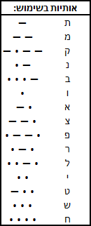
אל"ף | אבטיח | אטליז | אמנות | אפרוח | ארטיק |  |  | 4 |  |  |  |  |  |  | 4
בי"ת | בוטיק | ביטוח | ברווז
דל"ת | דוגמה | דחליל |  |  |  |  |  |  | 1 | 2 | 3 | 4 |  |  |  | 1 | 2 | 3 | 4
זי"ן | זירוז | זרנוק |  |  |  |  |  | 1 |  |  |  |  |  |  | 1
חי"ת | חללית
יו"ד | ירושה |  |  |  |  |  |  | 2 |  |  |  |  |  |  | 2
כ"ף | כוסמת | כתובת
מ"ם | מחוגה | מצודה |  |  |  |  |  | 3 |  |  |  |  |  |  | 3
נו"ן | נחשול | ניצול
סמ"ך | סיסמה | סיפוח |  |  |  |  |  | 4 |  |  |  |  |  |  | 4
פ"ה | פרוטה
צד"י | ציפור | צלצול |  |  |  |  |  |  | 1 | 2 | 3 | 4 |  |  |  | 1 | 2 | 3 | 4
רי"ש | ריבוע | רצועה |  |  |  |  |  | 1 |  |  |  |  |  |  | 1
שי"ן | שאלות | שושלת | שיעול | שליטה | שמיכה
תי"ו | תינוק | תנשמת | תרדמת |  |  |  |  | 2 |  |  |  |  |  |  | 2
 | להתעלם מאותיות גימ"ל, ה"א, טי"ת, עי"ן, קו"ף
 |  |  |  |  |  |  |  | 3 |  |  |  |  |  |  | 3
 | לוח מקשים (סימנים):
 | תמיד ראשון |  |  | תמיד אחרון |  |  |  | 4 |  |  |  |  |  |  | 4

 | לוח מקשים (סימנים) - מקרא: |  |  |  |  |  |  | טיפים שימושיים (סדר אלפבית עולה):

 |  |  |  |  |  |  |  | גז אוורור:
 |  | בלון |  |  | E הפוכה |  | דל"ת | השאלה יכולה להיות "Vent gas?" או "Detonate?".
 |  |  |  |  |  |  |  | כדי להיות בטוחים, אפשר ללחוץ תחילה על "N".
 |  |  |  |  |  |  |  | • כשעונים "כן" כאשר השאלה היא "Vent gas?" המודול יזכיר לכם כי
 |  | AT |  |  | זנב חזיר |  | שש (6) | "Venting prevents explosions".
 |  |  |  |  |  |  |  | • עם זאת, כשעונים "כן" כאשר השאלה היא "Detonate?" הפצצה תתפוצץ ללא אזהרה.

 |  | גימ"ל |  |  | כוכב ריק |  | פסקה
 |  |  |  |  |  |  |  | פריקת קבלים:
 |  |  |  |  |  |  |  | החזיקו את הידית לפריקת המתח החשמלי, שאחרת יצטבר תוך 45 שניות.
 |  | ברק |  |  | סימן שאלה הפוך |  | BT | הזנחת הקבל למשך זמן רב מדי תוביל להגברת צליל רקע שמשמיע המודול (אוקטבות עולות).
 |  |  |  |  |  |  |  | לכשאתם שומעים זאת, נטשו את מה שעושים והחזיקו את הידית מיד.

 |  | תמנון |  |  | קרדיט |  | סמיילי
 |  |  |  |  |  |  |  | שעשועון מילים:
 |  |  |  |  |  |  |  | לא ניתן לזרז תהליכים או לזכור את רצפי המילים.
 |  | H עם קרס |  |  | שפם |  | מזלג | יחד עם זאת לוקח זמן רב לכל מילה להתחלף ולהופיע שוב.
 |  |  |  |  |  |  |  | ההמלצה היא ללחוץ על כפתור, לצאת למודול אחר ולחזור אחר כך להמשך פתרון.
 |  |  |  |  |  |  |  | תופתעו מכמה זמן תוכלו לחסוך.
 |  | כ"ף |  |  | KK |  | C

 |  |  |  |  |  |  |  | השתמשו במונחי תקשורת צבאיים ושננו את 'האלפבית של נאט"ו':
 |  | שלוש (3) |  |  | כוכב מלא |  | אי שוויון | Alfa |  | Bravo |  |  | Charlie | Delta |  | Echo |  | Foxtrot
 |  |  |  |  |  |  |  | Golf |  | Hotel |  |  | India | Julliet |  | Kilo |  | Lima
 |  |  |  |  |  |  |  | Mike |  | Nobember |  |  | Oscar | Papa |  | Quebec |  | Romeo
 |  | AE |  |  | N הפוכה |  | אומגה | Sierra |  | Tango |  |  | Uniform | Victor |  | Whiskey |  | X-ray
 |  |  |  |  |  |  |  | Yankee |  | Zulu

 |  |  |  |  |  |  |  | "כן": |  | Affirmative |  |  |  | "קיבלתי": |  |  |  |  | Roger (that)
 |  |  |  |  |  |  |  | "לא": |  | Negative |  |  |  | "זה הכל. רשאי לדבר": |  |  |  |  | Over
 |  |  |  |  |  |  |  |  |  |  |  |  |  | "אעשה זאת": |  |  |  |  | Wilco

הרצל אמר (סיימון)
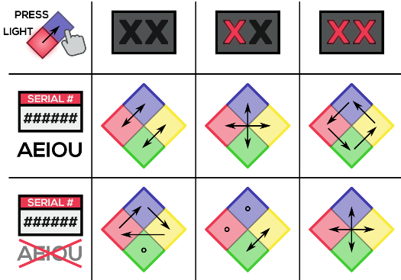
חזרה
 | ?האם יש אות ניקוד במספר הסידורי |  |  |  |  | גישה מהירה: הזנת נתונים ידנית ✍️
 | במקרה בו יש אות ניקוד (A / E / I / O / U) במספר הסידורי |  |  |  |  | נתונים שהתקבלו מגיליון 'הקדמה' | הזנה ידנית (מחליפה את הנתונים שהתקבלו) |  |  | תוצאה סופית
 |  | הבהוב אדום | הבהוב כחול | הבהוב ירוק | הבהוב צהוב | לא הוזן אם יש אות ניקוד במספר הסידורי | 🗣️ אות ניקוד במספר סידורי: |  | ( V / X ) | יש להזין אם קיימת אות ניקוד במספר הסידורי
 | ללא פסילות | כחול | אדום | צהוב | ירוק |  | ❌ פסילות: |  |  | יש להזין את מספר הפסילות הנוכחי
 | 1 פסילה | צהוב | ירוק | כחול | אדום
 | 2 פסילות | ירוק | אדום | צהוב | כחול |  |  | יש לציין את צבע ההבהוב: |  | א י כ צ

 |  |  |  |  |  |  |  | # | הבהוב | ללחוץ על
 | ?האם אין אות ניקוד במספר הסידורי |  |  |  |  |  |  | 1 |  | חסרים נתונים
 | במקרה בו אין אות ניקוד במספר הסידורי |  |  |  |  |  |  | 2 |  | חסרים נתונים
 |  | הבהוב אדום | הבהוב כחול | הבהוב ירוק | הבהוב צהוב |  |  | 3 |  | חסרים נתונים
 | ללא פסילות | כחול | צהוב | ירוק | אדום |  |  | 4 |  | חסרים נתונים
 | 1 פסילה | אדום | כחול | צהוב | ירוק |  |  | 5 |  | חסרים נתונים
 | 2 פסילות | צהוב | ירוק | כחול | אדום |  |  | 6 |  | חסרים נתונים

ידיות
חזרה
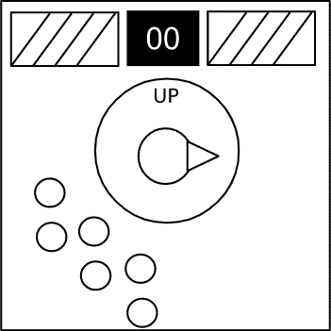

 |  | למעלה [↑] |  |  | למטה [↓] |  |  | שמאל [←] |  |  | ימין [→]

 | ספירת נוריות לד מוארות

 | עמודות מופשטות | שתיהן [↕] | למטה [↓] | למטה [↓] | שתיהן [↕] | שתיהן [↕] | למטה [↓] | ללא [ X ] | ללא [ X ] | למטה [↓] | שתיהן [↕] | למטה [↓] | שתיהן [↕]
 |  | שתיהן [↕] | למטה [↓] | למעלה [↑] | למעלה [↑] | למטה [↓] | למעלה [↑] | ללא [ X ] | ללא [ X ] | ללא [ X ]

 |  | ההנחיות פונות לשש הנורות השמאליות
 |  | כל מילה מתייחסת לעמודה (שתי נוריות לד אנכיות), כאשר ההתחלה היא מהעמודה השמאלית ביותר

 |  | למעלה = נורית לד עליונה מוארת, נורית לד תחתונה כבויה
 |  | למטה = נורית לד עליונה כבויה, נורית לד תחתונה מוארת
 |  | ללא = אין נוריות לד מוארות
 |  | שתיהן = שתי נוריות הלד מוארות

